清单
配置清单

序号 | 名称 | 产品类别 | 商品名称（开票名称） | 品牌 | 型号 | 技术规格 | 单位 | 数量 | 单价(元) | 合价(元) | 备注 | 图片
1 | 人员通道 | 简行4系摆闸 | 人员通道 | 海康威视 | DS-K3B423S-M | 中间道 通行模式：设备支持进出方向通行状态（受控、常开、常闭、感应、无障碍）的灵活配置 交叉通行：一方通行后在未关门前对向认证通过，门翼保持不动，由对向人员通行结束门翼再关闭； 自动复位：设备具有自动复位功能，开门后在规定的时间内未通行，系统将自动取消用户的本次通行的权限，可设定通行时间； 记忆模式：设备支持记忆模式，可实现连续快速通行； 消防联动：设备具有消防联动接口，当消防信号触发时，门翼自动打开，快速引导人员疏散； 断电通行：设备可选配超级电容，断电时门翼自动打开，人员可自由通行，防止恐慌； 激光雷达防夹：设备具备激光雷达防夹功能，在门翼复位的过程中检测到激光雷达触发时电机自动停止工作,防止人员受伤； 防冲撞：设备具备防冲撞功能，在没有接收到开门信号时，若受到不超过40N•m的冲击力，门翼保持锁止状态； 人数统计：设备支持人数统计功能配置，可实时获取设备进出方向总人数； 人机互动：设备支持通道指示灯、门翼灯，支持认证结果语音自定义 管控模式：设备可根据实际管控需求设置警戒模式与宽松模式，默认为宽松模式 远程控制：设备可选配遥控器或遥控平板支持远程控制 机械防夹：设备具备防夹功能，在门翼复位的过程中遇阻时电机自动停止工作,防止人员受伤 语音控制：具备文字转语音（TTS）和语音合成技术 WEB管理：支持手机Web（手机通过WIFI连接设备）与PC Web管理，可进行人员管理、参数配置、事件查询、系统维护等操作 NFC触碰登录：支持安卓手机开启NFC后触碰指定位置，实现快速登录设备，实现手机Web管理 使用环境：室内外 电机类型：无刷直流伺服电机 设备容量：支持50万人员，50万卡，50万事件 认证方式：选配读卡器;明眸;内嵌式二维码 激光雷达：6个 产品尺寸：1200mm×218mm×1023mm 通道宽度：550-950mm,以50mm为一档;1000-1400mm,以100mm为一档;亚克力:550~1100mm;不锈钢:550~1400mm; 门翼间隙：通道宽度950为89.5mm;通道宽度1000为53.5mm;其它均为63.5mm 箱体材质：SUS304拉丝不锈钢,顶盖厚度1.2mm,箱体厚度1.0mm,侧筒为工程塑料 门翼材质：亚克力;不锈钢;其中亚克力厚度8mm 通行速率：20-60人/分钟，受人员情况和通行模式影响 电源电压：AC 200-240 V，50/60 Hz 整机功耗：单通道待机35W，运行65W，最大150W（不含明眸） 工作温度：-20℃-+70℃;温度低于-20℃时增配加热模块可支持到-40℃ 工作湿度：0%至95%（不凝聚成水滴） 产品重量：裸机约37Kg,带包装约48Kg | 个 | 4 |  |  |  | 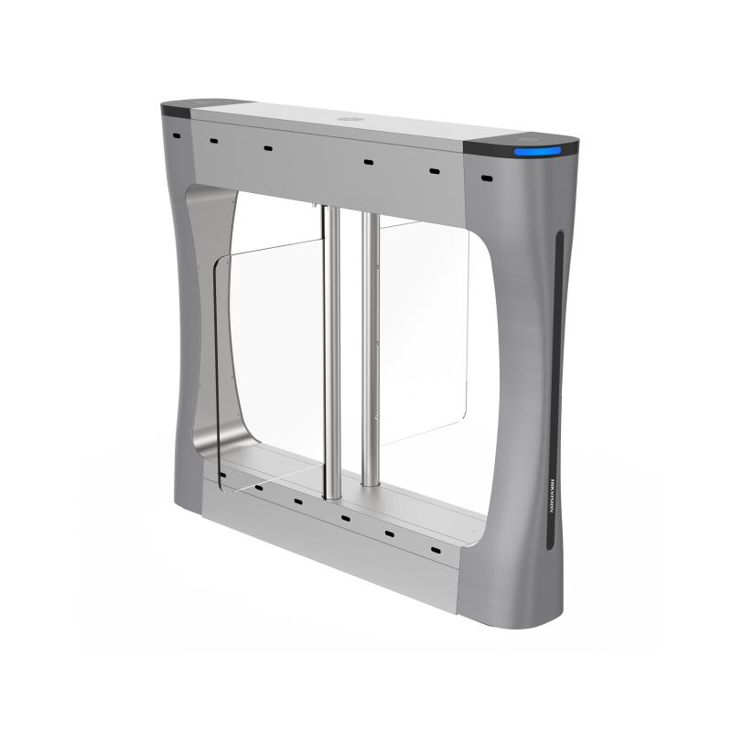
2 | 门禁设备 | 通道智能组件 | 身份信息识别产品 | 海康威视 | DS-K5671B-ZU | 人脸识别组件 【功能介绍】 可视对讲：支持和云平台、客户端、室内机、管理机进行可视对讲；支持配置一键呼叫室内机或管理机；支持副门口机或围墙机模式； 视频预览：支持管理中心远程视频预览，支持接入NVR设备，实现视频监控录像，编码格式H.264； 口罩检测：支持口罩检测模式，可配置提醒戴口罩模式、强制戴口罩模式，关联门禁控制； 安全帽检测：支持工地安全帽检测功能，可配置提醒安全帽模式、强制戴安全帽模式，关联门禁控制； 识别界面可配：识别主界面的“呼叫”、“二维码”、“密码”的按键图标可分别配置是否显示； 认证结果显示可配：支持认证成功界面的“照片”、“姓名”、“工号”信息可配置是否显示； 认证结果语音自定义：集成文字转语音（TTS）和语音合成技术，认证成功和认证失败的语音可以分别配置4个时间段进行自定义播报，同时认证成功的语音可叠加播报姓名； 外接安全模块：支持通过RS485接入门控安全模块，防止主机被恶意破坏的情况下，门锁不被打开； 外接读卡器：支持通过RS485或韦根（W26/W34）接口外接1个读卡器，同时可实现单门反潜回功能； 读卡器模式：支持通过RS485或韦根（W26/W34）接入门禁控制器，作为读卡器模式使用； 门禁计划模板：支持255组计划模板管理，128个周计划，1024个假日计划；支持常开、常闭时段管理； 多重认证：支持多个人员认证通过后才开门； 黑名单核验：支持中心下发黑名单人员信息，实现本地黑名单核验； 报警功能：设备支持防拆报警、门被外力开起报警、胁迫卡和胁迫密码报警、黑名单报警等； 事件上传：在线状态下将设备认证结果及联动抓拍照片实时上传给平台，支持断网续传功能，设备离线状态下产生事件在与平台连接后会重新上传； 单机使用：设备可进行本地管理，支持本地注册人脸、查询、设置、管理设备参数等； WEB管理：支持Web端管理，可进行人员管理、参数配置、事件查询、系统维护等操作。 尺寸：7寸 类型：LCD 操作方式：触摸屏 像素：200W 镜头数量：2个，1个可见光、1个850nm红外 音质：支持噪声抑制和回声消除处理 有线网络：10M/100/1000M自适应 网口：1个 门锁输出：1个 开门按钮：1个 门磁输入：1个 电源接口：2芯插座 供电方式：DC12V/3A 工作温度： -30℃~＋60℃ 工作湿度：10~90％ 使用环境：室内外 安装方式：壁挂安装、通道安装 支持背部USB：是 二维码识别：支持动态二维码、静态二维码识别 真人检测：支持手机照片、视频、彩色照片防假 语音播报：支持 校时功能：支持 技术规格： 操作系统：嵌入式Linux操作系统； 屏幕参数： 7英寸LCD触摸显示屏，屏幕比例9:16，屏幕分辨率600*1024； 摄像头参数：采用宽动态200万双目摄像头； 认证方式：支持人脸、密码、二维码（通过摄像头识别）认证方式，可通过 485 接口外接读卡器，也通过 USB 接口外接身份证，实现人证比对功能； 人脸识别：采用深度学习算法，支持照片、视频防假；1:N人脸识别速度≤0.2s，人脸验证准确率≥99%； 存储容量：本地支持50000张人脸、50000张卡（外接读卡器），100000条事件记录； 硬件接口：LAN*1、RS485*1、韦根*1（双向 26/34）、USB*1、电锁*1、门磁*1、报警输入*2、报警输出*1、开门按钮*1； 通信方式：有线网络、WiFi； 使用环境：IP65，室内外环境（室外使用必须搭配遮阳罩）； 安装方式：配合人员通道安装； 工作电压： DC 12V/2A； 产品尺寸：228.6mm*126.6mm*31.55mm （不含支架的设备尺寸）； 设备重量：净重约1.7kg 毛重约2.6kg。 | 台 | 8 |  |  |  | 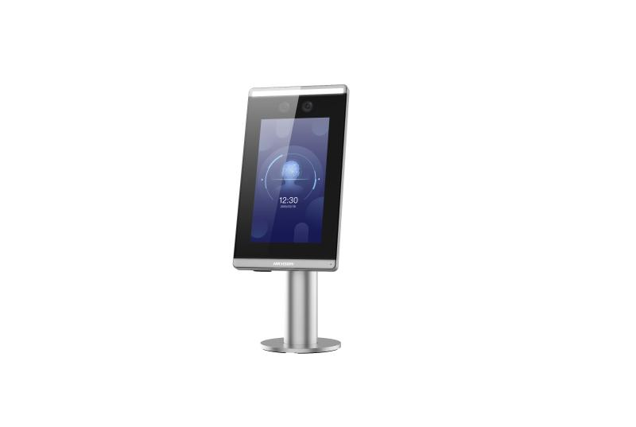
合计(元)：
报价说明：
以上报价为含税价及安装和线材等完成本项目所有费用。

